作業メモ(20240703)
●7/2
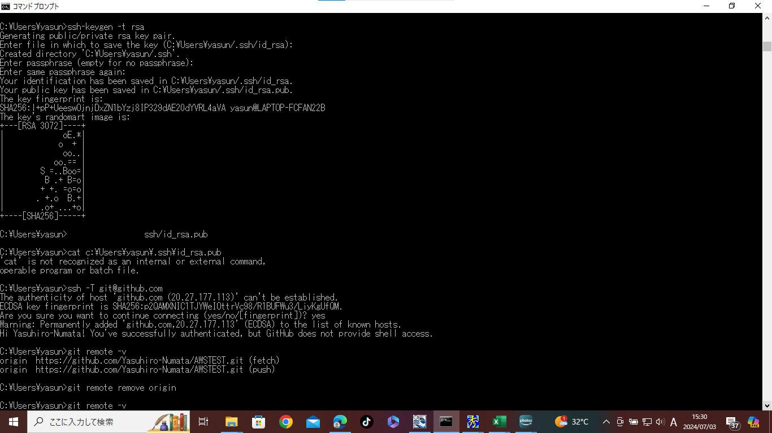

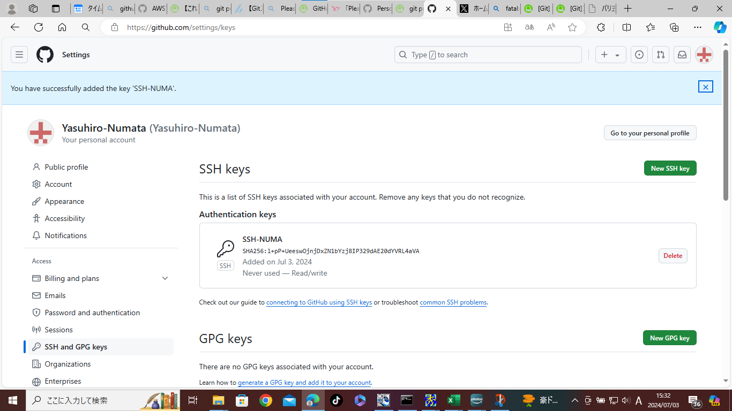



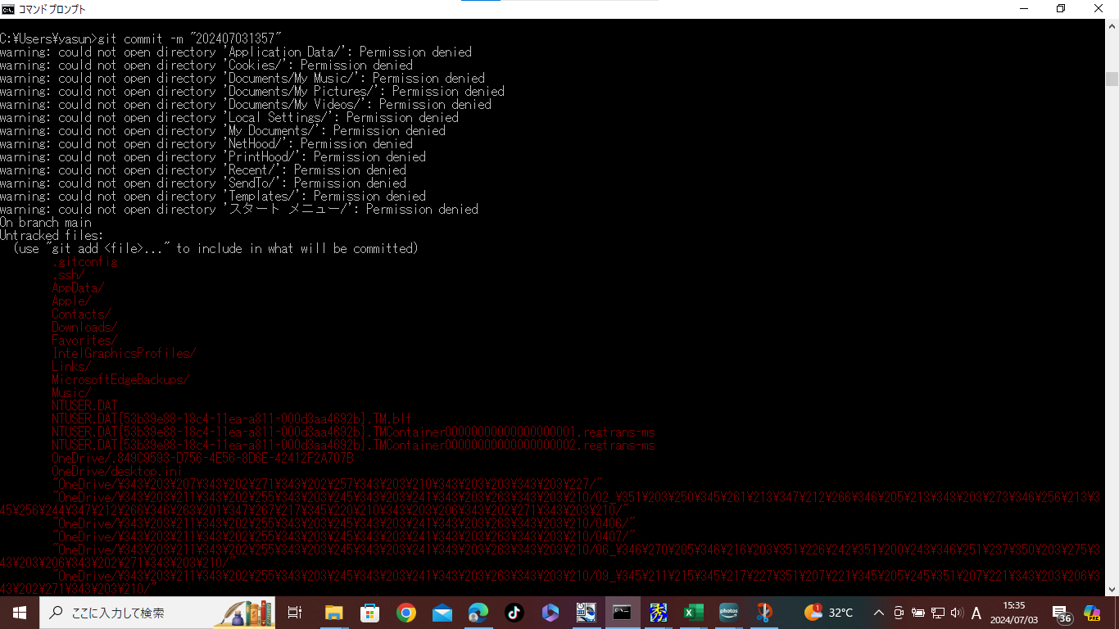

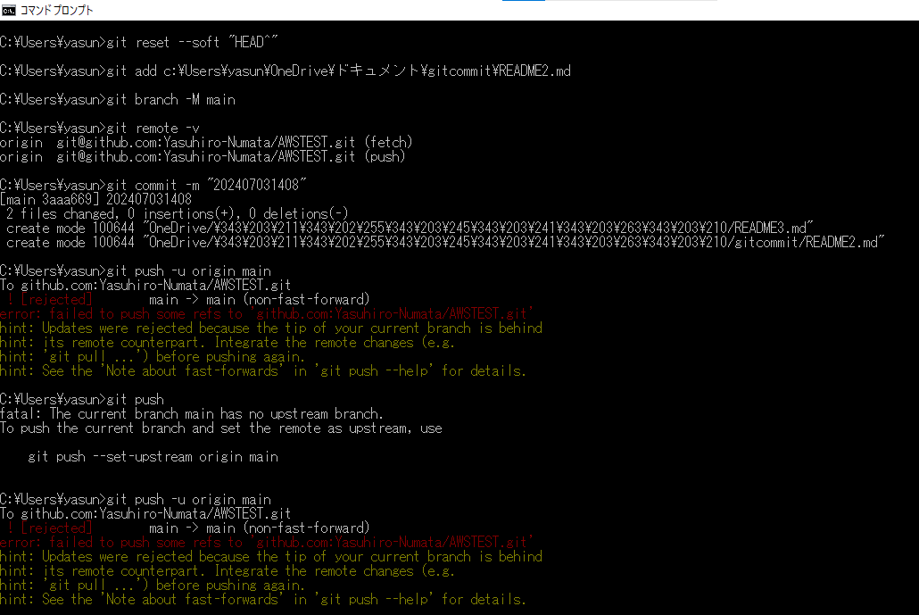

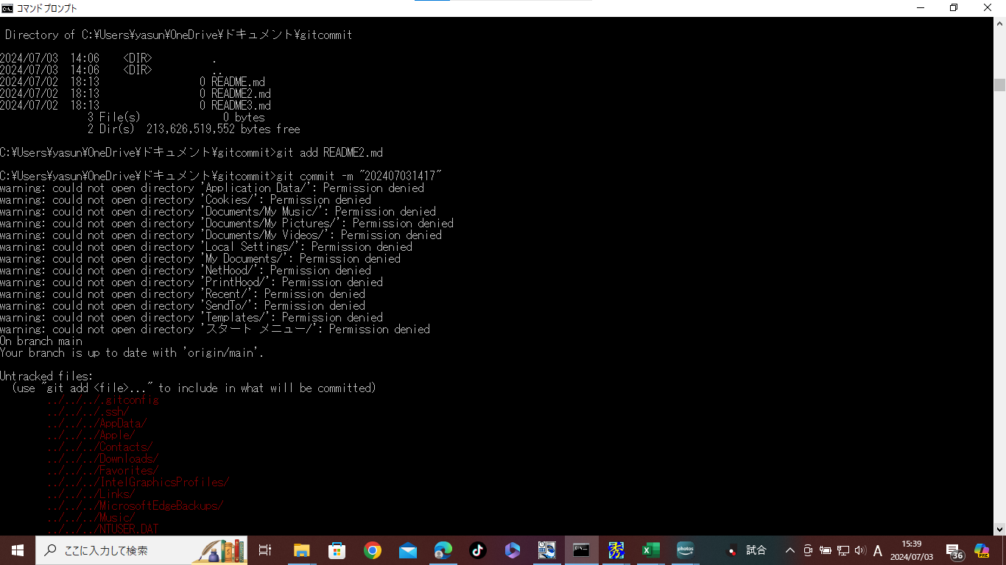

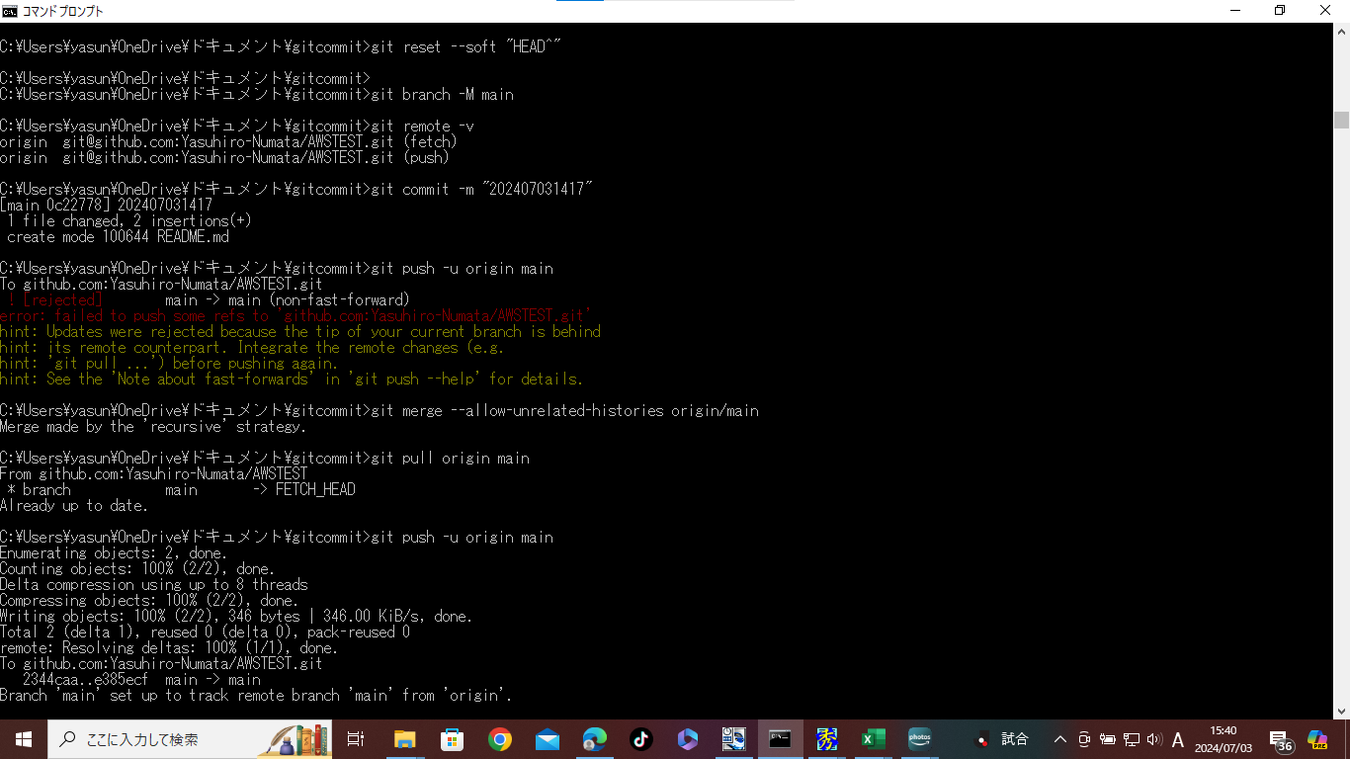

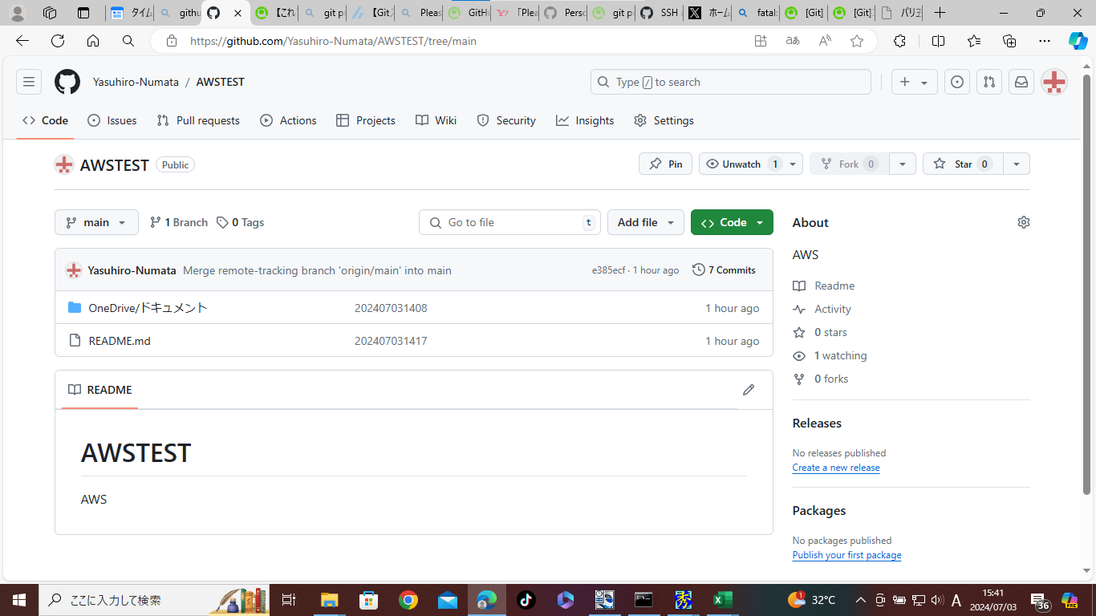

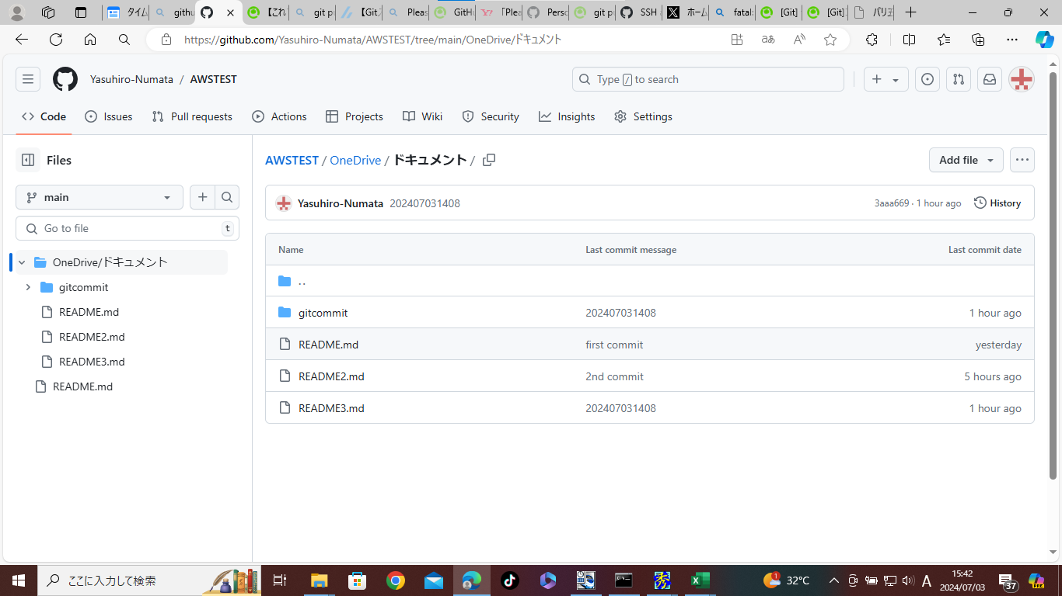

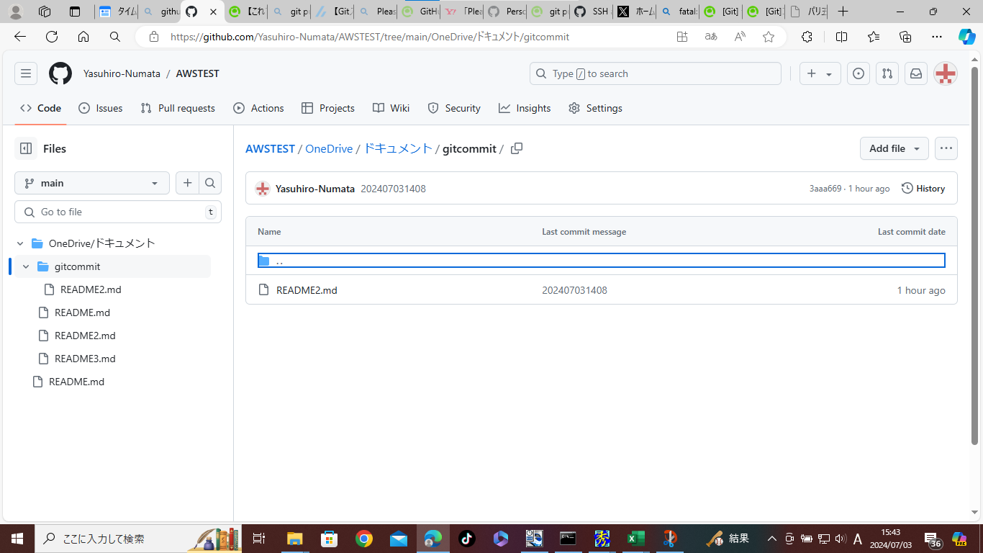

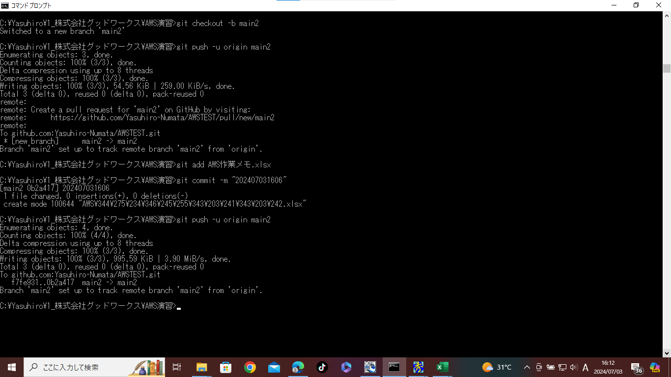

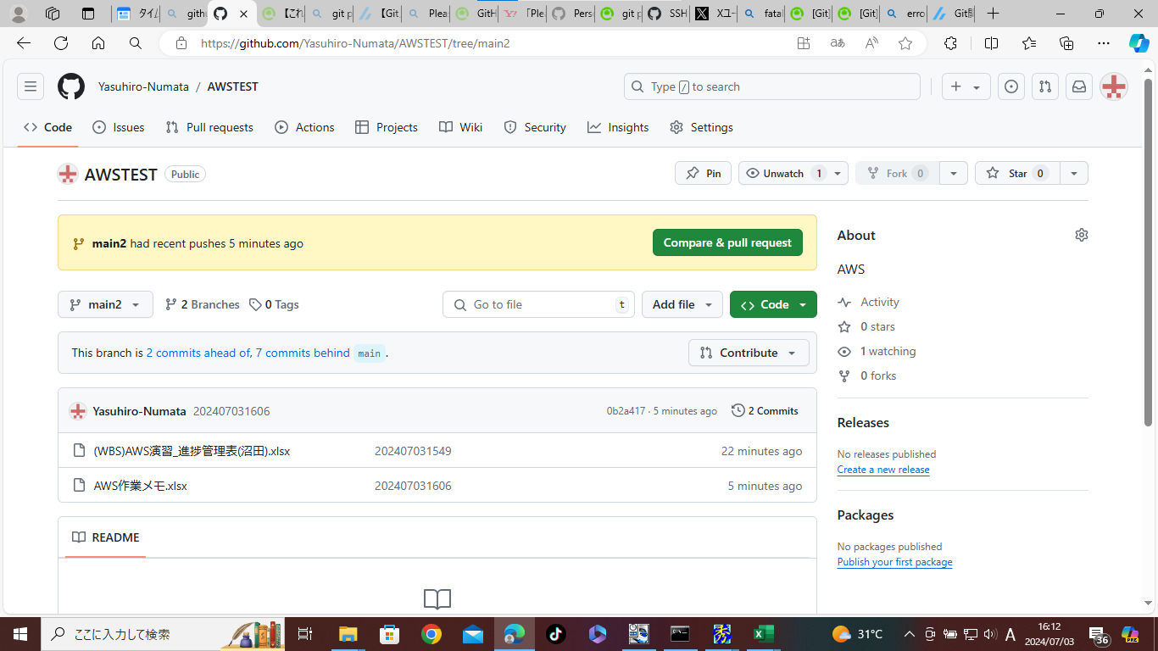

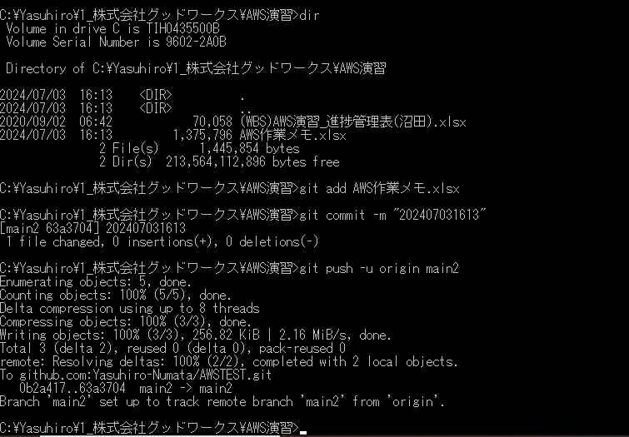

AWSでWordPressのWebサイトを構築するメリット
AWSでのWordPressのWebサイト構築には、次のようなメリットがあります。
低コスト稼働
ビジネス用のレンタルサーバーやオンプレミスサーバーを用意してWebサイトを構築するよりも、AWSを使う方がコストを抑えられます。
AWSなら初期費用がかからず、料金は利用した分だけで済むからです。
レンタルサーバーやオンプレミスサーバーよりも自由度が高い
レンタルサーバーでは、提供する会社がマシンスペックや権限、セキュリティ、どのようなプログラムを使えるかなどを規定しています。その条件を超えるWebサイトは作れません。
AWSでは、必要なサービスを組み合わせることでマシンスペックを柔軟に選ぶことや、セキュリティを十分に強化することができます。インスタンスではroot権限で管理できるので、高度なプログラミングも可能です。
オンプレミスサーバーの場合は、仕様は社内の基準に従う必要があるため、必要なプログラムや十分なリソースを使えないこともあります。
スケールアップやスケールダウンが容易で、必要な分だけ利用できる
インスタンスの利用量は、アクセス数の変化によって柔軟に増減できます。インスタンスの増減は、オートスケーリングによって自動的に行われるので、必要な分だけ利用可能です。
キャンペーンやイベントなどで一時的にアクセスが増加したり、キャンペーン終了に合わせてアクセスが減少したりしても、容易に対応できます。
複製が簡単
構築したインスタンスをAMI（Amazonマシンイメージ）として保存し、別なインスタンスに複製できます。同じ構成のインスタンスを複製することで、簡単にテスト環境から本番の環境を構築したり、バックアップを作成したりすることが可能です。
高いセキュリティ、可用性、信頼性
Webサイトを複数のインスタンスで運用し、ELB（Elastic Load Balancing）でトラフィックを分散することで、負荷を分散できます。またELBの死活監視機能により、障害が発生したインスタンスを切り離して安定した稼働が可能です。
セキュリティでは、ログイン履歴監視、ブルートフォースアタック対策、2段階認証などの機能を標準搭載しています。さらに必要な権限の制限やアプリケーションの追加により、より高いセキュリティを実現可能です。

AWSでWordPressのWebサイトを構築するデメリット
AWSでのWordPressのWebサイト構築には、次のようなデメリットもあるため、あらかじめ注意が必要です。
利用するためにはある程度の知識が必要
AWSでは多種多様なサービスが提供されています。欲しい環境を実現するためには、それらを必要に応じて組み合わせて使わなければなりません。
そのため、AWSを使うときは、専門知識のある管理者が必要です。レンタルサーバーを利用するよりも必要な知識が多く、オンプレミスサーバーのように専任の管理者に一任することもできません。
稼働してみないと料金が分かりにくい
オンプレミスサーバーでは、一度構築すれば余分なコストはあまりかかりません。
レンタルサーバーでは、月額が決まっています。
しかしAWSでは、複数のサービスを利用すると、それぞれに料金がかかるシステムです。また、実際の料金はデータ転送量によって変化します。
そのため、Webサイト1つに合計でいくらのコストがかかるか、実際に稼働してみないと分かりにくいのです。
小規模なWebサイトには過剰な性能でコストもかかる
AWSでWebサイトを構築するには、いくつかのサービスを組み合わせて使うため、無料利用枠がなくなれば、毎月数千円のコストがかかります。
機能的にも、ビジネス用途の大きなWebサービスにふさわしく、個人や小規模なWebサイトには過剰な性能を持っています。
ごく小規模なWebサイトの運営では、レンタルサーバーを使った方が安上がりな場合もあるでしょう。

作業メモ(20240704)
AWS初心者向けAWS環境のWordPress基本パターン
https://kurojica.com/server/blog/3035/

【AWS】EC2にWordPressをインストール(構築)する
https://kacfg.com/ec2-wordpress/

AWS
VPC

MS-SQL
PHP
phpMyAdmin
AWS EC2
(Amazon Linux)
WordPress

